Накладная-№3
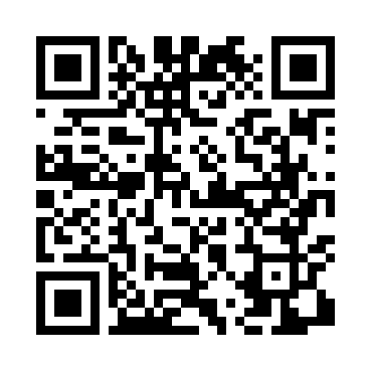
Номер товарно-транспортной накладной: |  |  | Торговый представитель: Kamol aka
Поставщик: Toshkent falcon fly 2 |  |  | Телефон торгового представителя: +998979626299
Дата отгрузки: 14.10.2025 |  |  | Контрагент: Dona zakass
Дата консигнации: |  |  | Адрес:
Доставщик: |  |  | Телефон:
Телефон доставщика:
Время заказа: 14.10.2025 16:50:58
№ | Штрих-код | Название товаров (работ,услуг) | Количество | Количество в кейсе | Цена | Сумма
 |  |  | 327 |  |  | 572.7
1 | 6920241167499 | Пластмас ликоп 0765-12 12 plate DB-67-49 | 20 | 20 шт. | 3 | 60
2 | 6920241167475 | Пластмас ликоп 7097 30x18 см DB-67-47 | 20 | 20 шт. | 3.70 | 74
3 | 6915645645018 | Пластмасса ликоб 35x21 см кота каропкада 48 д она мавжуд DB-59-5 | 20 | 20 шт. | 3.50 | 70
4 | 6905385390330 | Пластмассовая пиала YST-550, 15×15 см, XP-39- 33 | 40 | 40 шт. | 1.80 | 72
5 | 6905385390200 | Пластиковая салатница LK-2-14.5, 37×23 см, XP -39-20 | 10 | 10 шт. | 8.30 | 83
6 | 6965250215076 | Пластмаст Салатница DB-67-7 | 10 | 10 шт. | 5.60 | 56
7 | 3567802835294 | Пластмассовый столовый поднос JB-8005, 40×29 см, XP-35-29 | 6 | 6 шт. | 2.20 | 13.20
8 | 3567802835072 | Пластмассовый столовый поднос, JB-06, 32.5×19 см, XP-35-7 | 200 | 2 коробка | 0.70 | 140
9 | 6805019698705 | Коврики напольные для ванной комнаты 45*75 DB -98-70 | 1 | 1 шт. | 4.50 | 4.50
Итого: 572.7$|->UZS: 7,158,750.00

